Nhóm 6
DANH MỤC THẤU KÍNH DÙNG TRONG PHẪU THUẬT-THỦ THUẬT 2022

TT | Tên hàng hóa | Đơn vị tính | Số lượng | Phân nhóm theo thông tư 14/BYT | Đặc tính kỹ thuật | Hình ảnh minh họa | Tên thương mại | Đặc tính kỹ thuật | Hãng sản xuất | Hãng chủ sở hữu | Nước sản xuất | Phân nhóm | Đơn giá | Giá kê khai | Giá trúng thầu trong vòng 12 tháng | Mã số kê khai | Mã hãng sản xuất VTYT dung chung phục vụ quản lý và giám định, thanh toán chi phí khám bệnh, chữa bệnh bảo hiểm y tế | Số đăng ký lưu hành
1 | Thấu kính tiếp xúc gián tiếp cầm tay | Cái | 10 | 3 | Thấu kính tiếp xúc dùng trong phẫu thuật đáy mắt. Cho hình ảnh gián tiếp đáy mắt gồm cả chu biên. Trường nhìn rộng, bao quát tới Ora Serrata Thích hợp cho phẫu thuật bong võng mạc có lổ rách lớn Có thể gắn thêm bộ cố định. Trường nhìn: 112 độ/ 134 độ Độ phóng đại: 0.39x Kính có thể hấp để tái sử dụng | 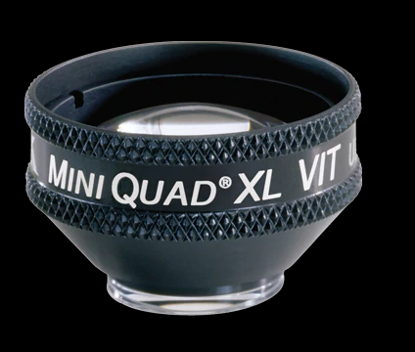
2 | Tay cầm thấu kính tiếp xúc gián tiếp | Cái | 6 | 3 | Tay cầm thấu kính dùng trong phẫu thuật đáy mắt. Giữ chắc thấu kính trong khi phẫu thuật Linh hoạt, có thể bẻ cong để điều chình vị trí thấu kính cho thích hợp Có thể hấp tiệt trùng được. | 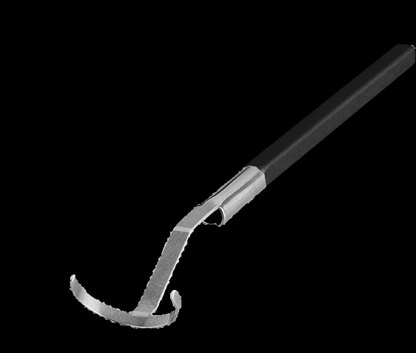
3 | Thấu kính tiếp xúc trực tiếp có vòng cố định | Cái | 10 | 3 | Thấu kính tiếp xúc trực tiếp có vòng cố định dùng trong phẫu thuật đáy mắt. Cho hình ảnh rõ nét vùng võng mạc trung tâm. Có thể hấp lại nhiều lần. Có thể dùng cho nhiều loại vòng cố định. Trường nhìn: 30 độ. Độ phóng đại: 1.0x | 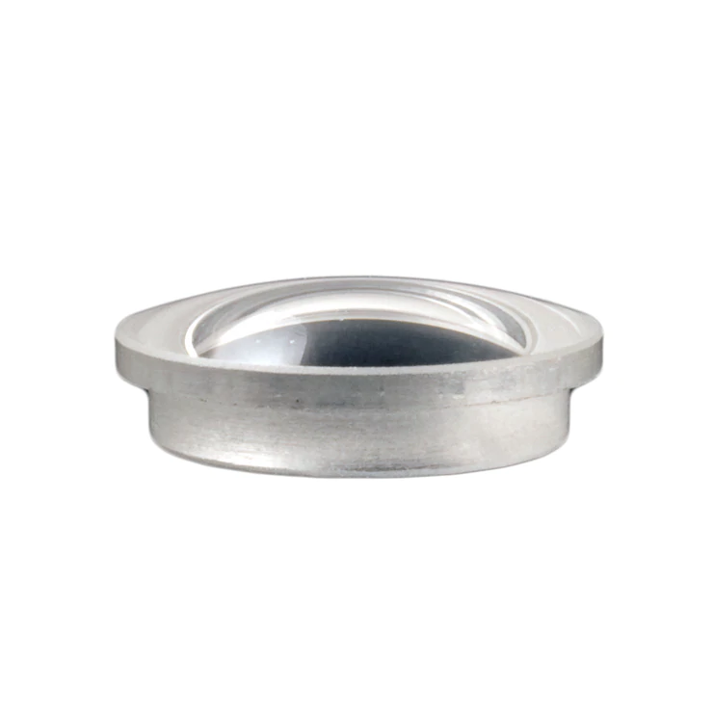
4 | Kính 4 gương | Cái | 4 | 3 | Kính 4 gương dùng trong khám soi góc và làm thủ thuật. Góc gương: 4 x 64 độ. Độ phóng đại: 1.50x Kích thước điểm laser: 0.67x Đường kính tiếp xúc: ≤ 8.4mm Có thề gắn cán 2 vị trí. Kèm theo cán. | 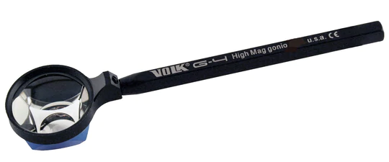
5 | Kính 90D trường nhìn rộng |  | 10 | 3 | Kính khám 90D dùng thăm khám đáy mắt. Trường nhìn: 103 độ/ 124 độ. Độ phóng đại: 0.72x Độ phóng đại laser: 1.39x Khoảng cách làm việc: 4-5 mm
6 | Thấu kính phẫu thuật góc tiền phòng |  | 2 | 3 | Thấu kính soi trực tiếp, dùng trong phẫu thuật góc tiền phòng. Vị trí gương có thể điều chỉnh được. Sử dụng trong các phẫu thuật MIGS. Hấp tiệt trùng được để sử dụng nhiều lần. | 